Sheet1
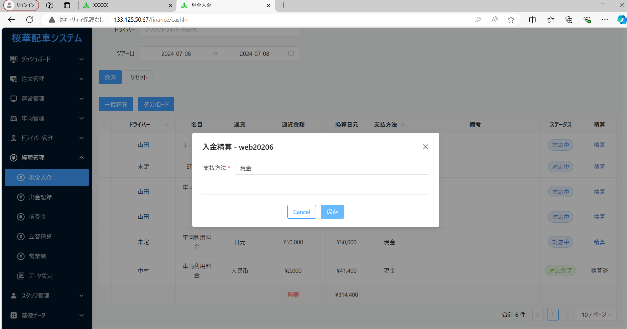

現金
口座 | 選択の場合404エーラ
支付宝
微信

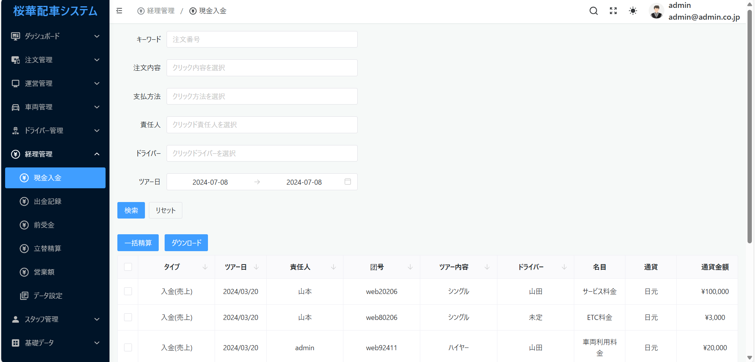

ダウンロードの場合404エーラ

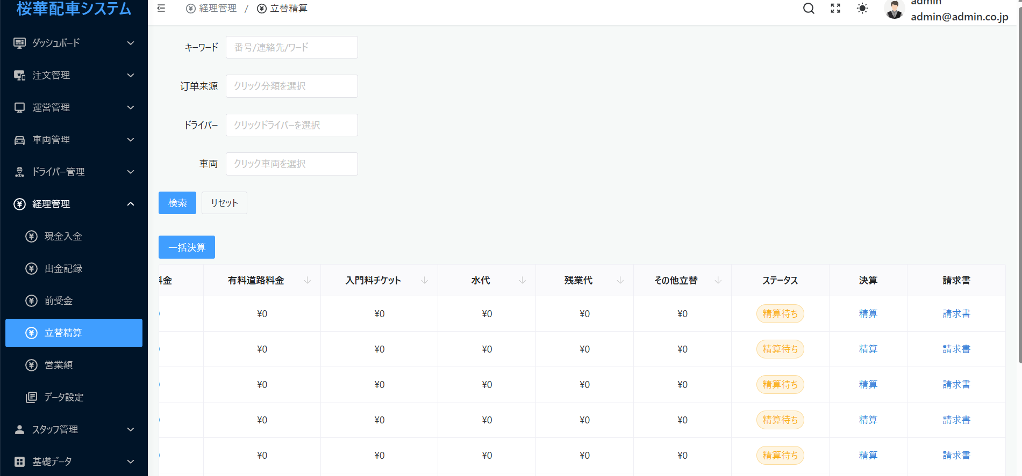

精算の場合404エーラ
請求書ボタンを使用できません。

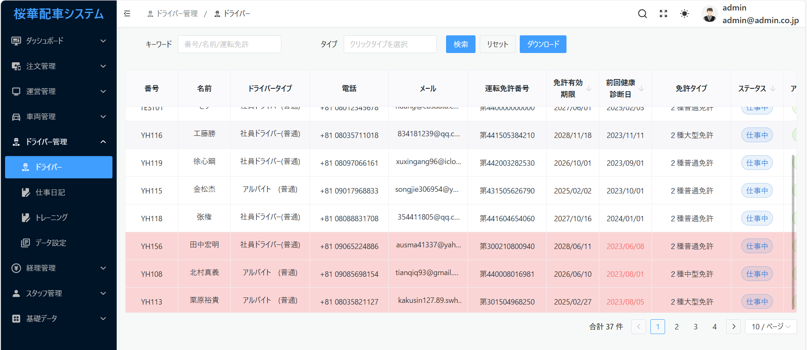

显示内容过长时，横向滚动条没有了

